界面
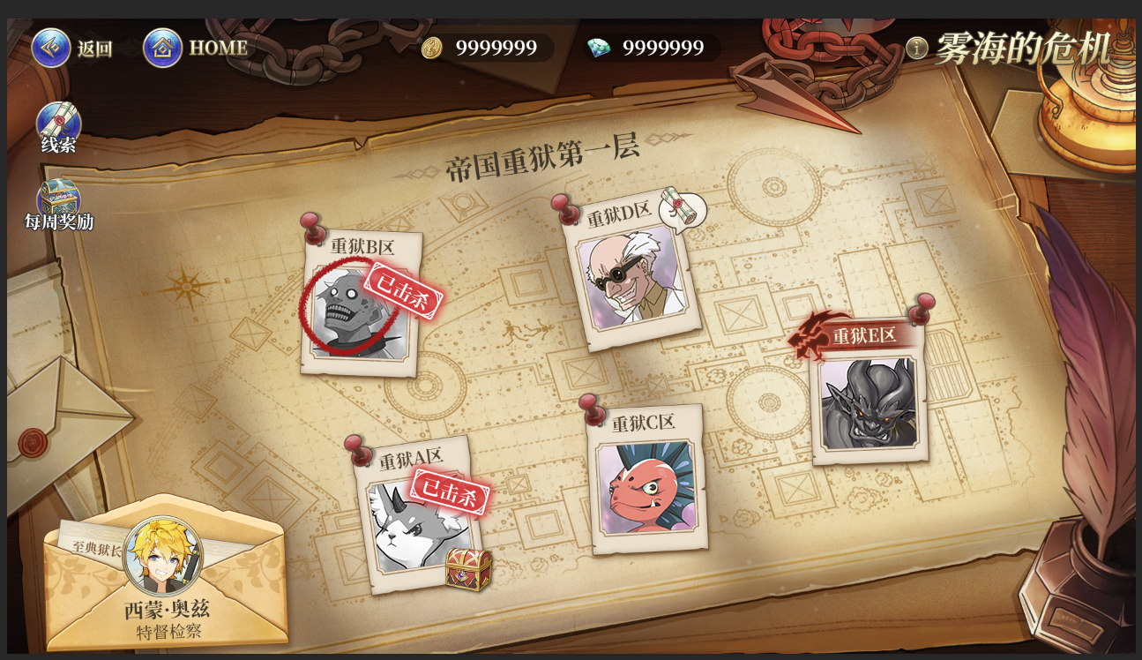
示意图 | 类型 | 原文字 | 剧情包装 | 版本
主界面 | 标题 | 雾海的危机 | 雾海的危机 | V1.00
 | 地图名字 | 帝国重域第N层 | 海地斯监狱·N层 | V1.00
 | 功能按钮 | 线索 | 线索 | V1.00
 | 功能按钮 | 每周奖励 | 活跃奖励 | V1.00
 | 每周无限出战英雄 | 特邀督察 | 特邀督察 | V1.00
 | 可以攻打的关卡 |  | 未控制 | V1.00
 | 已通关的关卡 |  | 已控制 | V1.00
 | 未解锁的关卡 |  | 封闭区 | V1.00
 | 重狱N区 |  | N区 | V1.00

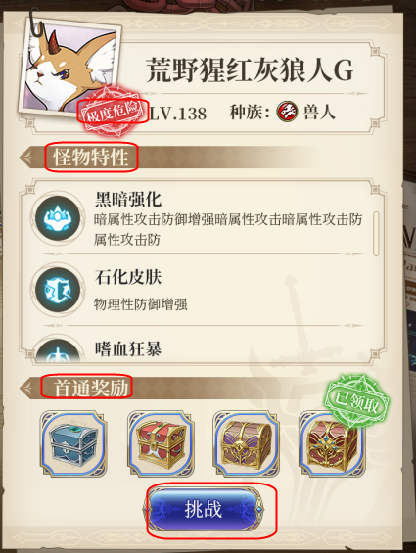
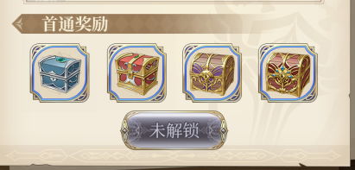
怪物信息弹窗
 | boss提示 | 极度危险 | 高危警告 | V1.00
 | 提示文字 | 囚犯特性 | 怪物特性 | V1.00
 | 提示文字 | 首通奖励 | 首通奖励 | V1.00
 | 按钮文字 | 挑战 | 出动 | V1.00
 |  | 未解锁 | 未开放 | V1.00
 |  | 已通关 | 已控制 | V1.00

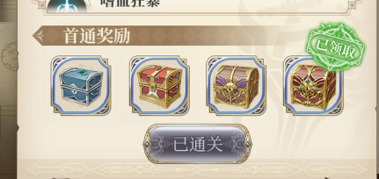

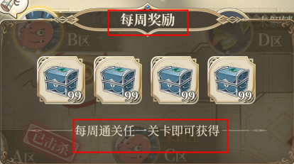
活跃奖励弹窗
 | 弹窗标题 |  | 活跃奖励 | V1.00
 | 提示文字 |  | 本周通关任意一层即可获得 | V1.00

获得线索表现
 | 提示文字 | 获得新线索 | 新线索 | V1.00

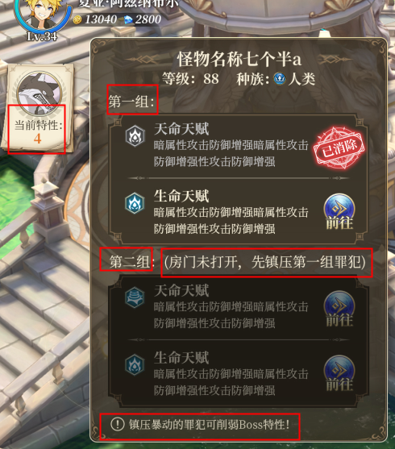
怪物弹窗
 | 提示文字 | 当前特性：N个 | 当前特性：N个 | V1.00
 | 分组 | 第一组？ | 第一组 | V1.00
 |  | 第二组 | 第二组 | V1.00
 | 提示文字 | 房门巴啦啦 | 请先控制第一组中任意一名囚犯 | V1.00
 | 提示文字 | 镇压巴啦啦 | 控制囚犯可移除犯人头目的特性 | V1.00

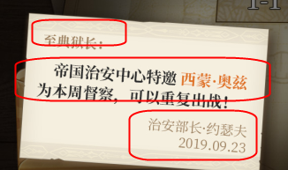
信件内容 | 标题 |  | 尊敬的典狱长： | V1.00
 | 内容 |  | 帝国司法部特派XXX（英雄名）为本周特邀督察，可以重复出战。 | V1.00
 | 落款 |  | 帝国司法部 | V1.00

